伊吹渚篇
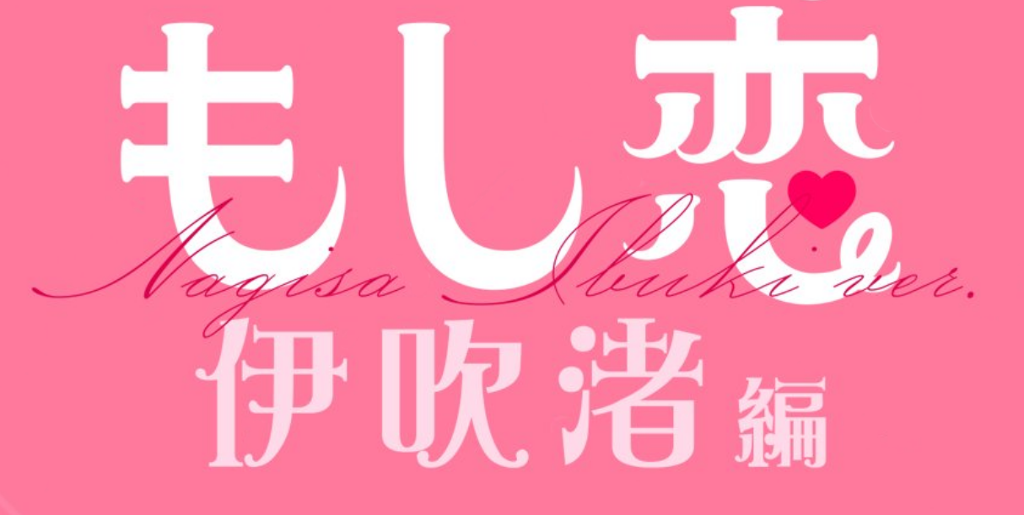
选项 1-1
A. 妹が出来た渚を祝福する (恭喜渚有了妹妹)
B. 姉が出来たすみれを祝福する (恭喜堇有了姐姐)
选项 1-2
A. 可愛いと思う(觉得可爱)
B. 分からないと言う (说不知道)
选项 2-1
A. 逆に渚を気遣う (反过来关心渚)
B. 遠慮する (回避)
选项 2-2
A. 協力する (合作)
B. 断る (拒绝)
结局 1. スズキスズキ (铃木铃木)
选项 3-1
A. ためらう (犹豫)
Ｂ. 誘いに乗る (接受邀请)
选项 3-2
A. 恋愛系
B. バトル系 (战斗系)
选项 4-1
A. 渚の手を握る (握住渚的手)
B. 渚の手を握らない (不握渚的手)
选项 4-2
A. 言い淀む (吞吞吐吐)
Ｂ. 素直に気持ちを伝える (坦率表白)
选项 5-1
A. たしなめる (责备)
Ｂ. 渋々認める (勉强承认)
选项 5-2
A. もう少し粘る (继续坚持)
B. 諦める (放弃)
选项 5-3
A. 続きが読みたいと伝える (想继续读)
B. 賞への応募を勧める (建议应征奖项)
选项 6-1
A. 休憩を提案する (提议休息)
B. 外出を提案する (提议出门)
选项 6-2
A. 応援する (支持写作)
B. 勉強を促す (建议学习)
选项 7-1
A. 将来への不安を訴える (诉说两人未来不安)
B. 大学生活の魅力を語る (描述大学生活魅力)
选项 7-2
A. 仮眠を提案する (建议小憩)
B. 帰宅を促す (催促回家)
选项 8-1
B. やめるように助言する (劝阻)
C. 他社からのオファーを話す (考虑其他公司)
A. 挑戦するように勧める (鼓励挑战)
结局 3. 充実した日々 (充实的日子)
结局 4. 小説の糧 (小说食粮)
结局 2. True (真结局 CG)
选项 7-1'
A. やり直したいと伝える (表示愿意重新开始)
B. 何も言えない (什么都不说)
结局 7. 今更 (后悔)
结局 8. 見つめなおし (重新审视)
选项 8-1'
A. 関係を続ける (关系继续)
B. 関係を終わらせる (关系结束)
结局 5. 現実は甘くない (现实并不甜蜜)
结局 6. 互いの道 (各奔东西)
NRZSUZBB

早坂芽衣篇
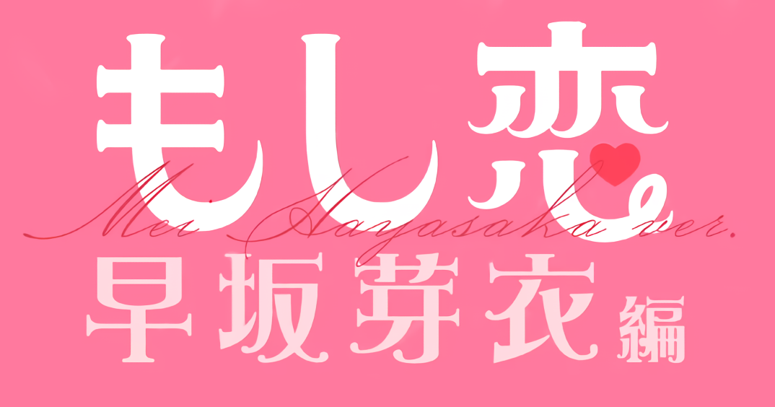
参考步骤：
1. 完成第二章，第三章-第二项选择"B 无法教导"，进入结局 01，解锁存档功能；
2. 完成第五章，保存为存档 T5；
3. 完成第六章，保存为存档 T6；
4. 完成第七章主线，保存为存档 T7；
5. 重复读取存档 T7，进入第八章主线，完成结局 02 03 04；
6. 读取存档 T6，进入第七章主线，第二项选择 "B不能肯定异地恋顺利"，保存为存档 F7;
7. 重复读取存档 F7，进入第八章支线，完成结局 05 06.
8. 读取存档 T5，进入第六章，第二项选择 "A放弃告白", 保存为存档 F6；
9. 重复读取存档 F6，进入第七章支线，完成结局 07 08；
真结局速通: AA-BA-ABA-B-AAB-AB-BA-C 注: 下划线为支线切换位置
结局 7. 謝罪 (道歉)
结局 8. 未読無視 (未读无视)
选项 7-1' 你与芽衣的久别重逢
A. 謝罪する (道歉)
B. 告白する (告白)
选项 8-1 芽衣转学到你的学校
B. 芽衣に判断を委ねる (听芽衣的)
C. 陸上を再開する (继续田径)
A. 陸上は続けない (专心恋爱)
结局 3. 駅伝優勝 (比赛优胜)
结局 4. True (真结局 CG)
结局 2. 部活よりも恋愛 (社团不如恋爱)
选项 8-1' 你想结束远距离恋爱
A. 必ずまた会いに行くと約束する (约定相见)
B. 別れることを伝える (提出分手)
结局 5. 結婚約束 (结婚约定)
结局 6. お友達からよろしく (从朋友开始)
选项 7-1 芽衣想知道你的计划
A. 勉強に専念すると伝える (专心学习)
B. 復帰を考えていることを伝える (回归田径)
选项 7-2 芽衣与你远距离恋爱
A. うまくいくと伝える (传达信心)
B. 分からないと伝える (不能肯定)
选项 6-1 芽衣想和你一起回去
选项 6-2 你想要再次表白芽衣
A. 芽衣を家まで送っていく (送她回家)
B. 芽衣を見送る (目送)
A. 告白しない (放弃告白)
B. 告白する (选择告白)
选项 5-1 你想要到芽衣家里去
A. 芽衣を迎えに行く(前往迎接)
Ｂ. 芽衣を迎えに行かない (放弃迎接)
选项 5-2 芽衣想要吃新冰淇淋
A. 奢る (请客)
B. 奢らない (不请客)
选项 5-3 芽衣想和你运气对决
A. はずれを引いた (没中奖)
B. 当たりを引いた (中奖了)
选项 4-1 芽衣想要上山看烟花
A. 歩いて登る (步行上山)
Ｂ. 芽衣をおんぶして登る (背着芽衣)
结局 1. ブワッブワッ
选项 3-1 芽衣想让你承认期待
A. 楽しみにしていたと言う (承认)
Ｂ. そんなことないと言う (否认)
选项 3-2 你想对芽衣表明心意
A. 告白しな (放弃告白)
B. 告白する (选择告白)
选项 3-3 芽衣想让你教她恋爱
A. 恋を教える (尝试恋爱教导)
B. 恋を教えな (恋爱无法教导)
选项 2-2 芽衣想向你伸出援手
A. 手を取る (牵手)
B. 断る (拒绝)
选项 2-1 芽衣想知道你的感想
A. 楽しくなかったと答える (不开心)
B. 楽しかったと答える(开心)
选项 1-2 芽衣想和你一起玩耍
选项 1-1 芽衣想知道你的来历
A. 遊びに来たと言う(是来玩的)
B. 誤魔化す (蒙混过关)
A. 一緒に遊ぶ (同意)
B. 断る (拒绝)
Made by 天与秋怜 NRZSUZBB

铃村优篇

文字版本：
1. 一直选 A，到 4-2 选 B 达成结局 1，解锁存档功能；
2. 一直选 A，到第六章前进行第一个存档 T1；
3. 继续选 A，第七章在第一个选项会直接结束，存档 F8C 后重复进入章节 8-C，达成结局 8 结局 9；
4. 回到存档 T1，第六章选择 A，第七章选择 BAA，存档 T8A 后重复进入章节 8-A，达成真结局 2，结局 3，结局 4；
5. 回到存档 T1，第六章任意选一个 B，第七章选择 BAA，存档 F8B 后重复进入章节 8-B，达成结局 5，结局 6，结局 7.
注：有些选项选一次就会掉好感，有的不会，此处为了简化，故尽量选 A.
真结局速通: 1AA-2AA-3AA-4AA-5AA-6AA-7BAA-8A 注: 下划线为支线切换位置
选项 8-C 数年后小岛学姐给你打来了询问电话
结局 8. コワイコワイ (艺人真可怕)
结局 9. 泡沫の夢 (泡沫之梦)
A. 電話に出る (接电话)
B. 電話に出ない (不接电话)
选项 8-A 优想和你确认她的梦想
B. 役者として、海外進出！(进军海外)
C. 劇場アニメのゲスト声優出演 (出演动画声优)
A. 俺との結婚 (和你结婚)
结局 3. 永遠に君の味方 (永远做她的伙伴)
结局 4. 解釈違い (理解不同)
结局 2. True (真结局 CG)
选项 7-2 你前往优可能会去的地方
A. 地元のカフェに向かう (家乡咖啡馆)
B. 所属事務所に向かう (所属事务所)
选项 7-3 优表示在一起了要更加努力
A. これからだ、と答える (现在才开始)
B. めでたしめでたしのつもりだった (皆大欢喜)
选项 7-1 小岛学姐给你打来了求助电话
A. 電話に出ない (不接电话)
B. 電話に出る (接电话)
选项 5-1 优询问你想对她做什么吗
A. してみてもいいか尋ねる (问可以试试吗)
Ｂ. しないと答える (回答不会)
选项 5-2 优询问你是想说服她不见面吗
A. 試しに肯定してみる (表示肯定并尝试)
B. 慌てて否定する (慌忙否定)
选项 6-2 优再一次想让你喊她的名字
A. 優と呼ぶ (叫“优”)
B. 優先輩と呼ぶ (叫“优学姐”)
选项 6-1 优询问你是不是等了很久
A. 待ってないと嘘をつく(撒谎说没有)
B. 待ったと正直に言う (老实说等了)
选项 3-1 优想让你进行眯起眼睛进行角色扮演
A. 言われたとおりにしてみる (照做)
Ｂ. やらない (不做)
选项 3-2 你不想优打工被老师发现
A. 抱き寄せて優の顔を隠す (抱紧并挡住脸)
B. 呪文を唱える (咏唱咒文)
选项 4-2 优好像与你心意相通
A. 告白を我慢する (忍住告白)
Ｂ. 思い切って告白する (下定决心告白)
选项 4-1 优想让你喊她的名字
A. 名前で呼んでみる (叫她的名)
B. 名前で呼ばない (不叫名字)
选项 2-2 优希望你能为她打工一事保密
A. 秘密にすると答える (答应保密)
B. 交換条件を提示する (提出交换条件)
选项 2-1 铃木询问你是否认识女仆优
A. 肯定する (表示肯定)
B. 言い淀む (含糊其辞)
选项 1-2 优表示她被你甩了咻啵啵
选项 1-1 优表示你能看着她的脸交谈她很开心
A. 俺も嬉しい (我也很开心)
B. 特に何も言わない (没什么特别的)
A. そういうつもりじゃない (不是那个意思)
B. しょぼぼんって…… (咻啵啵是...?)
结局 1. スズキスズキスズキ (铃木×3)
选项 8-B 优与你聚少离多，你的决定是？
A. このまま隠し通す (继续隐瞒)
B. 今が別れ時なのかも (现在可能是分手的时候)
C. 優に委ねる (交给优决定)
结局 5. 秘密の恋愛 (秘密恋情)
结局 6. かけがえのない友達 (无可替代的朋友)
结局 7. 生涯独身 (终身单身)
Made by 天与秋怜 NRZSUZBB

